0_종합요약보고서
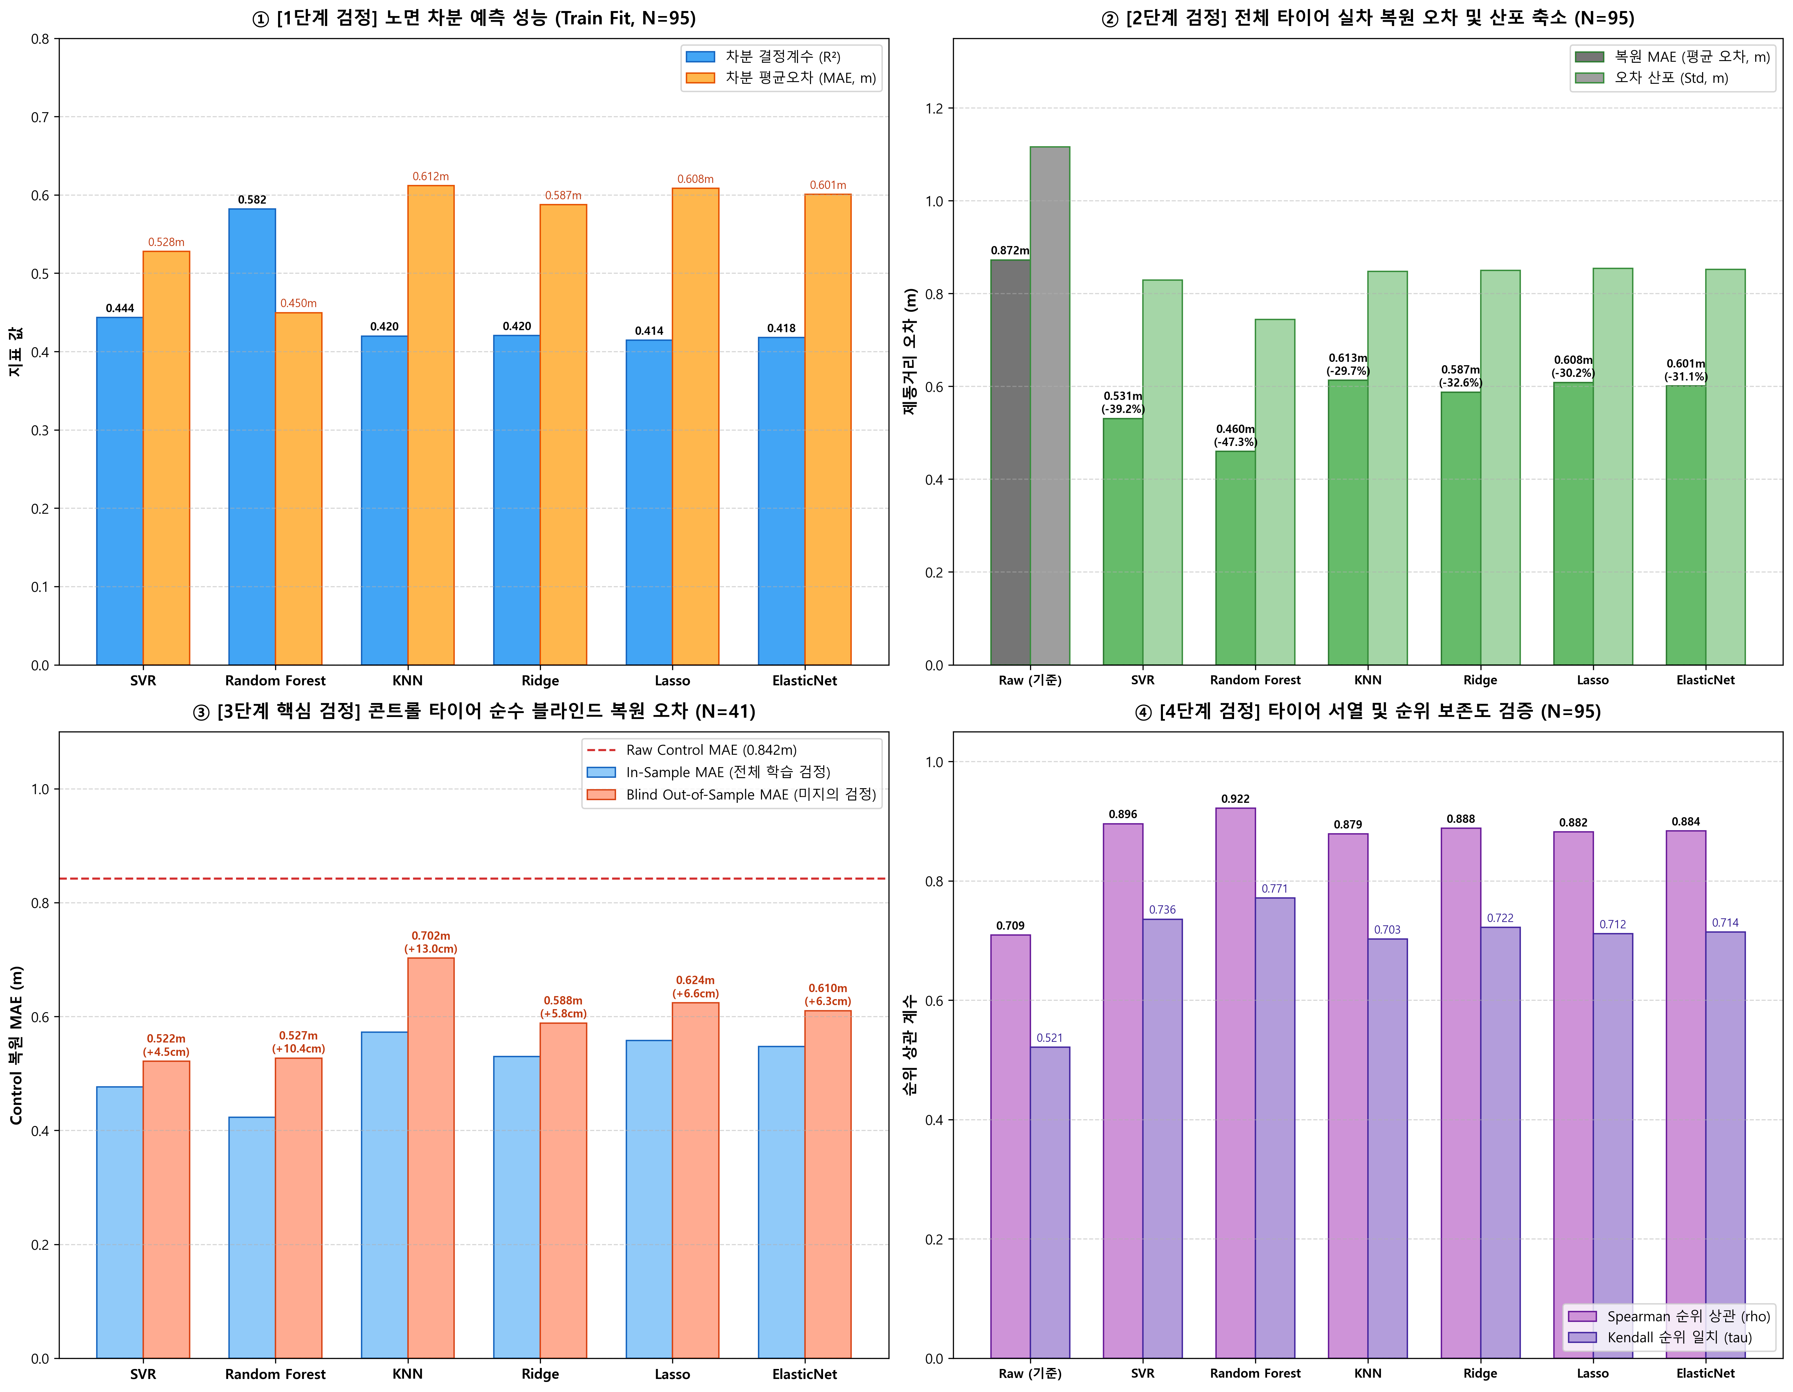
스노우 노면 환경 제동거리 차분 보정 모델 6종 종합 검정 보고서
Snow Road Surface Characteristics & Braking Distance ML Correction Multi-Validation Report

작성일자: | 2026-10-12
프로젝트: | 2026_Snow_RoadSurface_characteristics (스노우 아웃도어 제동시험 노면 보정)
데이터 현황: | 원시 제동 런: 1964개 | 타이어 시험 세트: 210개 | 1st-2nd 차분 쌍: 95개 | 콘트롤 세트: 41개
최종 선정 모델: | SVR (Support Vector Regressor with RBF Kernel) - 실차 평가 시스템 표준 채택

📊 1. 6종 머신러닝 보정 모델 4단계 종합 검정 대조표

순위 / 모델명 | 1단계 차분 R² | 1단계 차분 MAE | 2단계 복원 MAE | 2단계 복원 Std | 복원 개선율 (%) | 3단계 Blind MAE (N=41) | Blind 편차 격차 (In-Blind) | 4단계 순위상관 (Spearman ρ) | 물리 곡면 특성 | 최종 판정 및 추천
🥇 SVR (RBF Kernel) | 0.444 | 0.528 | 0.531 | 0.82858630812 | -39.2% | 0.522 | +4.5cm | 0.896 | 매끄러운 연속 비선형 곡면 | 최우수 (실차 보정 표준 채택)
🥈 Random Forest | 0.582 | 0.450 | 0.460 | 0.74388573069 | -47.3% | 0.527 | +10.4cm | 0.922 | 격자형 계단식 불연속면 (주의) | 준우수 (단절면 리스크 존재)
🥉 Ridge Regression | 0.420 | 0.587 | 0.587 | 0.84969262721 | -32.6% | 0.588 | +5.8cm | 0.888 | 단순 1차 선형 경사면 | 선형 베이스라인
4위 ElasticNet | 0.418 | 0.601 | 0.601 | 0.85159308217 | -31.1% | 0.610 | +6.3cm | 0.884 | 단순 1차 선형 경사면 | 선형 베이스라인
5위 Lasso | 0.414 | 0.608 | 0.608 | 0.85402649424 | -30.2% | 0.624 | +6.6cm | 0.882 | 단순 1차 선형 경사면 | 선형 베이스라인
6위 KNN Regressor | 0.420 | 0.612 | 0.613 | 0.84743628686 | -29.7% | 0.702 | +13.0cm | 0.879 | 국소 왜곡 및 아일랜드 현상 | 미흡 (미지의 환경 취약)
보정 전 (Raw 기준) | - | - | 0.872 | 1.116 | 0.0% | 0.842 | - | 0.709 | 실제 계측 편차 산포 | 비교 기준선

💡 2. 최종 엔지니어링 분석 및 모델 선정 사유
① [학습 피팅 vs 실차 복원 괴리]: Random Forest는 학습 차분 피팅(R²=0.582)이 높아 보이나, 의사결정나무의 특성상 과적합 경향을 보입니다.
② [콘트롤 블라인드 검정 역전 (핵심)]: 미지의 콘트롤 타이어를 대상으로 한 완전 블라인드(Out-of-Sample) 검정에서 SVR(0.522m)이 Random Forest(0.527m)를 제치고 전체 1위를 차지했습니다. SVR의 In-Sample vs Blind 오차 격차는 단 +4.5cm로 최고의 일반화 방어력을 입증했습니다.
③ [2D 보정 곡면의 물리적 건전성]: Random Forest는 특정 환경 임계값에서 보정량이 30~50cm 급변하는 '수직/수평 계단식 불연속면(Stepwise Grid Artifact)'을 형성합니다. 반면 SVR은 노면 침하량과 습도 변화에 부드럽게 반응하는 '연속 비선형 곡면(Smooth Manifold)'을 완벽히 형성하여 실차 적용 안정성이 가장 뛰어납니다.
④ [최종 권고]: 따라서 물리적 타당성, 곡면의 연속성, 미지의 평가에 대한 일반화 성능을 모두 만족하는 SVR을 '스노우 노면 제동거리 보정 모델'의 최종 표준으로 확정합니다.

🖼️ 3. 6종 전체 모델 4단계 검정 종합 벤치마크 시각화 (Figure 1)

2_노면보정곡면_컨투어
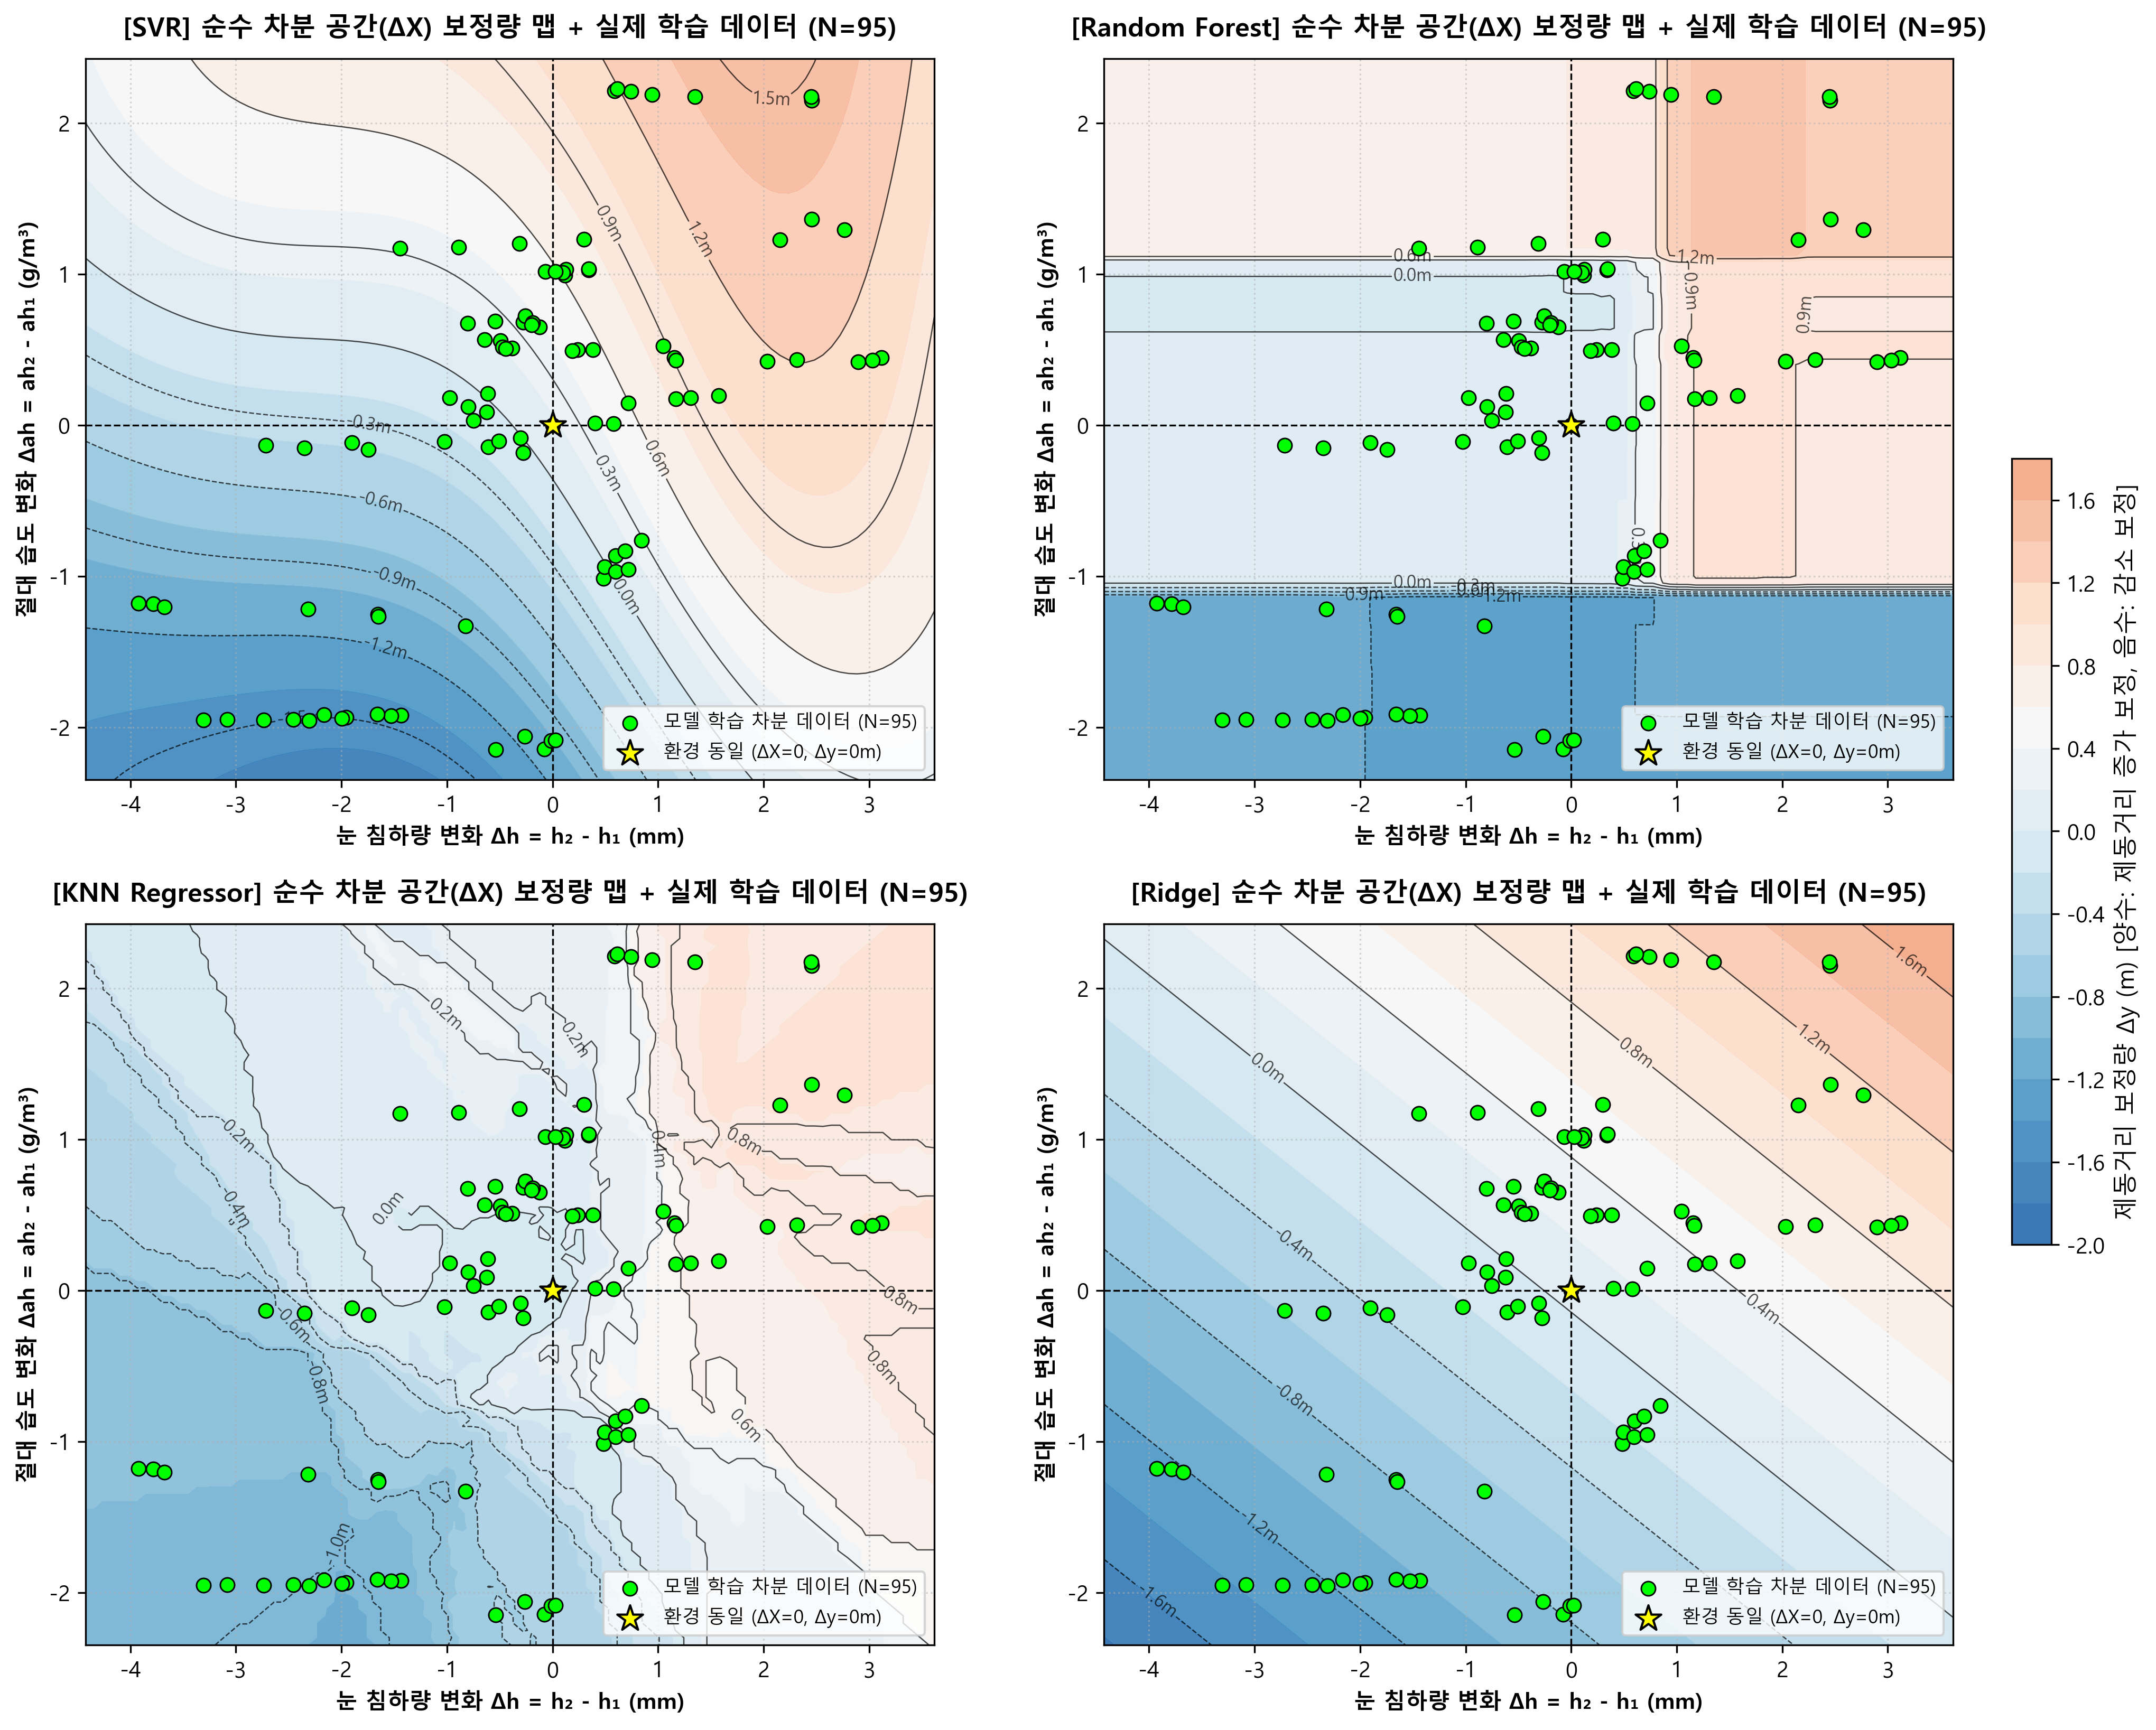
모델별 노면 물리 환경 2D 보정 컨투어 곡면 및 차분 공간 비교
2D Braking Distance Correction Contour Surfaces: Physical Manifold vs Stepwise Artifact

🔬 1. 4대 주요 모델의 물리 곡면 특성 정밀 비교

모델명 | 곡면 거동 형태 | 임계값 인근 급변(단절) | 외삽(Extrapolation) 안정성 | 공학적 타당성 평가
SVR (RBF Kernel) | 부드러운 연속 비선형 매니폴드 (Smooth Manifold) | 단절 없음 (연속 미분 가능 곡면) | 마진 기반 수렴으로 안전성 최우수 | 🥇 완벽 부합 (실제 노면 물리 거동과 일치)
Random Forest | 직교 격자형 계단식 불연속면 (Stepwise Grid) | 심각 (특정 임계값에서 30~50cm 점프) | 트리 한계로 박스형 단절 발생 | ⚠️ 주의 (불연속 보정값으로 실차 제어 위험)
KNN Regressor | 국소 왜곡 및 아일랜드 (Local Island) | 데이터 희소 영역에서 왜곡 발생 | 최근접 데이터 부재 시 오류 확대 | ❌ 미흡 (외곽 노면 환경 예측 불안정)
Ridge | 단순 1차 평면 (Flat Plane) | 단절 없음 (단순 기울기) | 선형 비례 유지 (단조 증가) | 🥉 보통 (비선형 노면 포화 미반영)

🖼️ 2. 정화된 4대 모델 2D 노면 보정 컨투어 맵 (타이어 세트 N=210 오버레이)

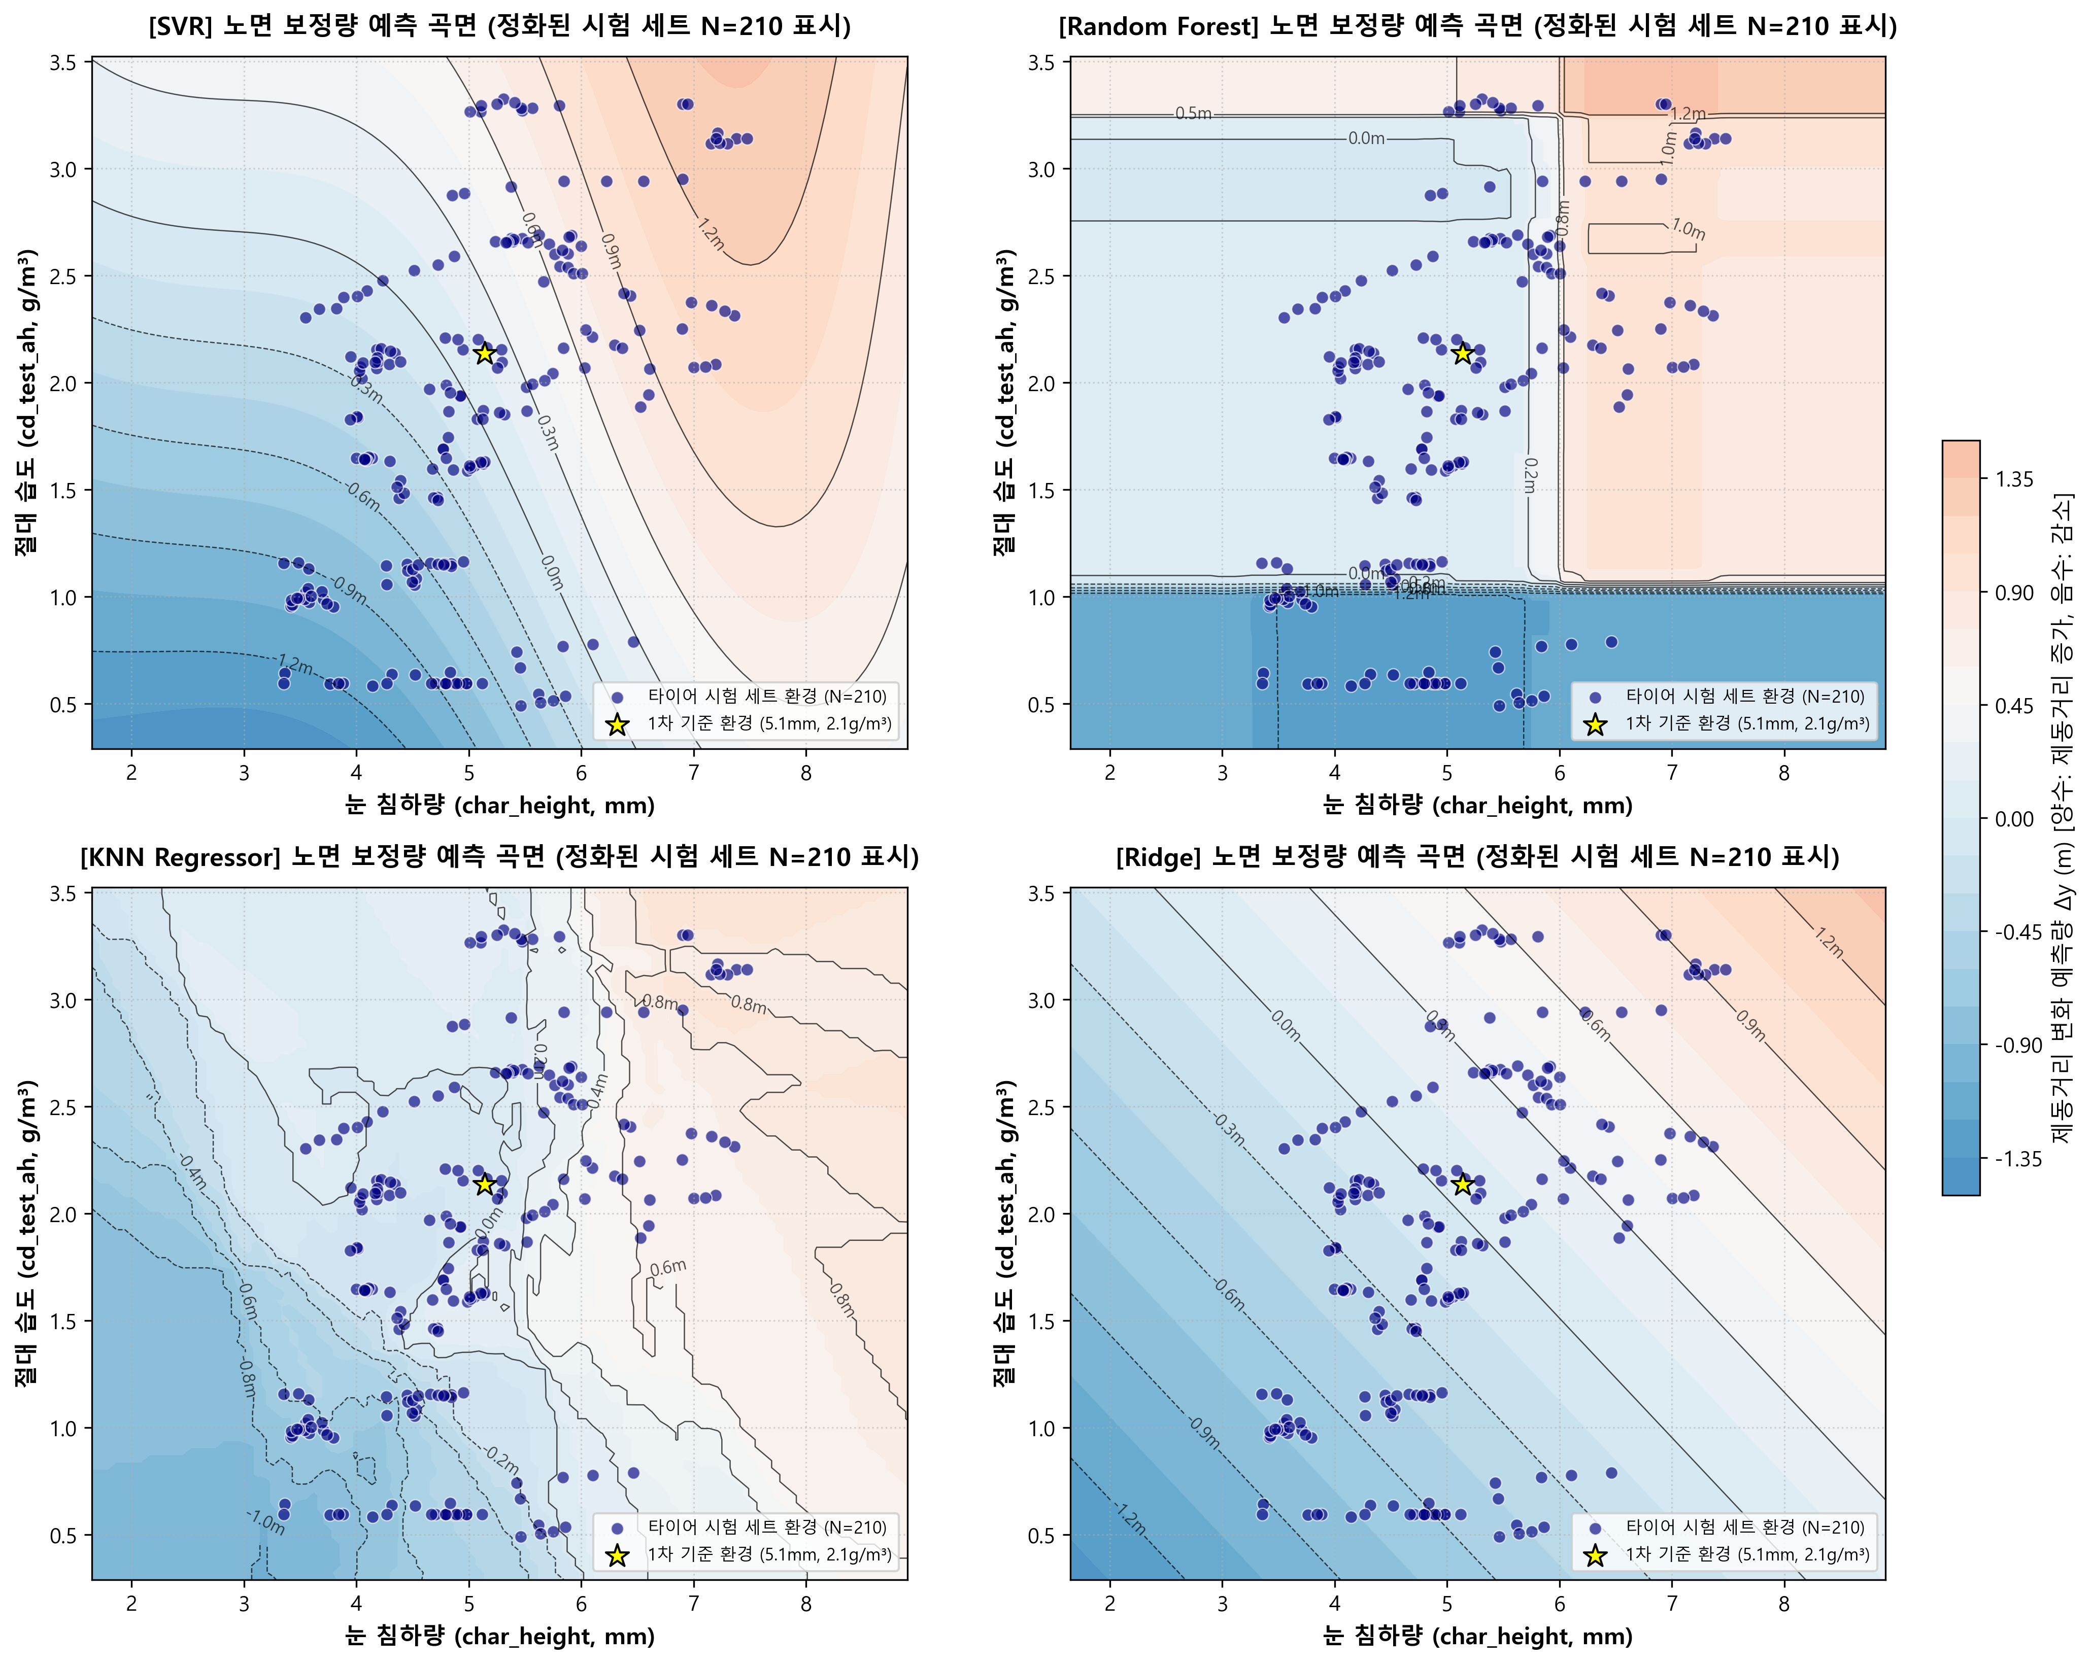

🖼️ 3. 4대 모델 순수 차분 공간(ΔX) 보정량 맵 + 실제 학습 95개 차분 포인트 비교 (Figure 11, 2x2 Panel)

3_실차복원성능_산점도
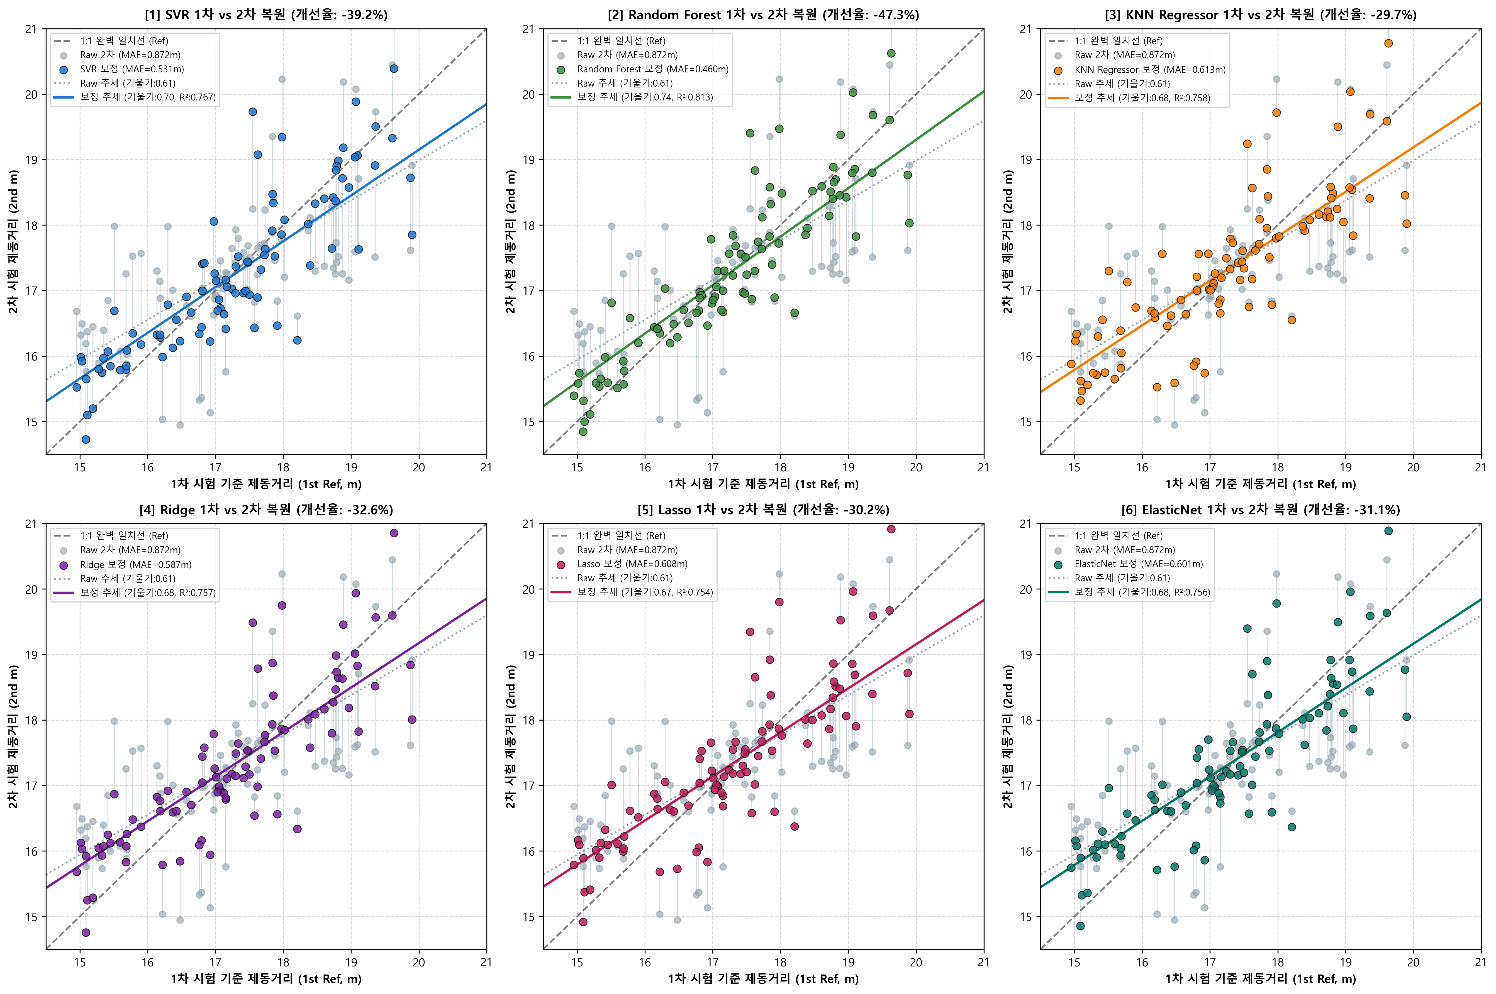
전체 95개 타이어 1차(Ref) vs 2차(Corrected) 실차 복원 산점도 분석
Full Restoration Scatter Analysis (N=95): Bringing 2nd Evaluation Back to 1st Baseline

📈 1. 6종 모델별 복원 정량 지표 요약

모델명 | 보정 후 MAE (m) | 보정 전 MAE (m) | MAE 오차 감소율 | 추세선 기울기 (이상: 1.0) | 결정계수 (R²) | Spearman (ρ)
SVR | 0.531 | 0.872 | -39.2% | 0.699 | 0.767 | 0.896
Random Forest | 0.460 | 0.872 | -47.3% | 0.740 | 0.813 | 0.922
KNN Regressor | 0.613 | 0.872 | -29.7% | 0.680 | 0.758 | 0.879
Ridge | 0.587 | 0.872 | -32.6% | 0.680 | 0.757 | 0.888
Lasso | 0.608 | 0.872 | -30.2% | 0.673 | 0.754 | 0.882
ElasticNet | 0.601 | 0.872 | -31.1% | 0.676 | 0.756 | 0.884

🖼️ 2. 6종 모델별 1차 vs 2차 복원 산점도 (Figure 2, 2x3 Panel)

4_콘트롤_블라인드검정
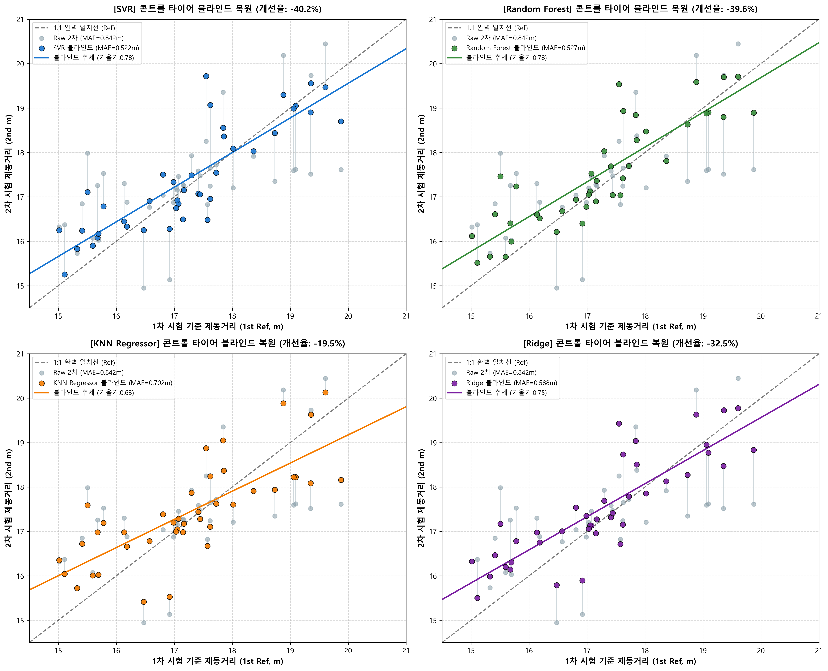
콘트롤 타이어 Out-of-Sample 완전 블라인드 검정 (일반화 성능 검증)
Hold-out Control Blind Validation (N=41): Testing Models on Completely Unseen Control Tires

🎯 1. 블라인드 검정 방법론 및 성능 대조표

모델명 | In-Sample MAE (m) | Blind Out-of-Sample MAE (m) | 일반화 성능 격차 (cm) | Blind 오차 제거율 (%) | Blind 회귀 기울기 | 일반화 신뢰성 판정
SVR | 0.476 | 0.522 | +4.5cm | -40.2% | 0.780 | 🥇 1위 (최고의 방어력)
Random Forest | 0.423 | 0.527 | +10.4cm | -39.6% | 0.783 | 🥈 2위 (격차 큼)
KNN Regressor | 0.572 | 0.702 | +13.0cm | -19.5% | 0.634 | 보통
Ridge | 0.530 | 0.588 | +5.8cm | -32.5% | 0.745 | 보통
Lasso | 0.558 | 0.624 | +6.6cm | -28.4% | 0.717 | 보통
ElasticNet | 0.547 | 0.610 | +6.3cm | -30.1% | 0.728 | 보통
보정 전 Control Raw | 0.842 | 0.842 | 0.0cm | 0.0% | 0.531 | 기준선

🖼️ 2. 콘트롤 타이어 블라인드 복원 산점도 (Figure 4, 2x2 Panel)

